構成と設定画面｜管理
◇構成と設計画面｜管理

 | ビジネスマネージャー > 管理 > オペレーション > サービス

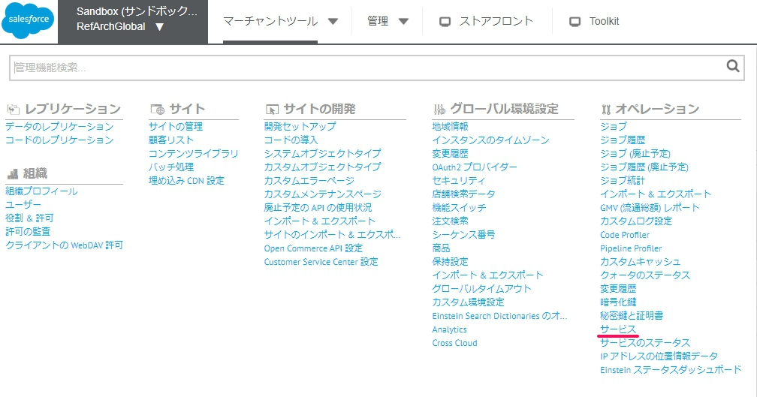

 | ビジネスマネージャー > 管理 > オペレーション > JOB

 |  | JOB ID | 説明
 |  | Oplux_GetEventInfo | 目視審査結果取得（イベント取得API）定期実行バッチ
 |  | Oplux_UpdateSettleStatus | 決済ステータス連携（イベント更新API）定期実行バッチ

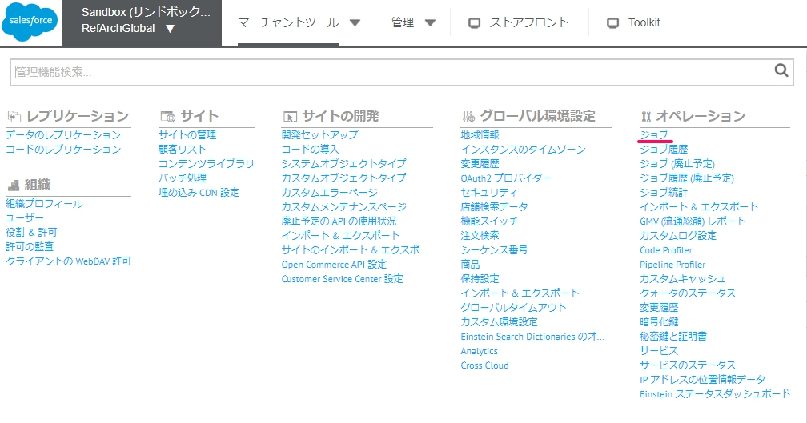

 | ビジネスマネージャー > 管理 > サイトの開発 > システムオブジェクトタイプ > order

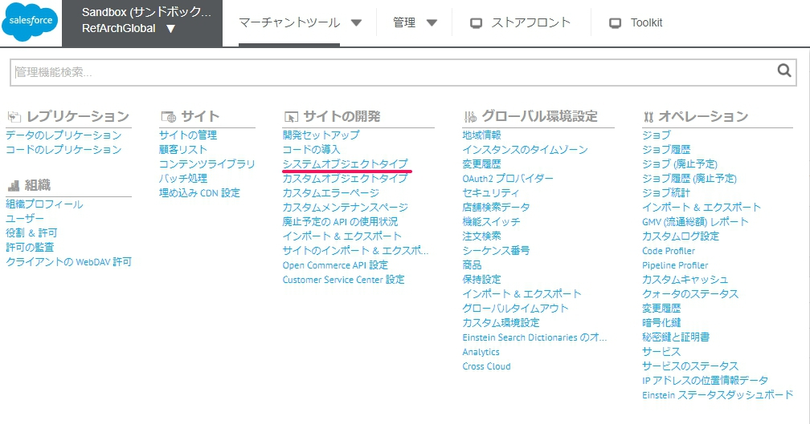
 |  |  |  | ID | 名前 | 設定値 | 説明
 |  |  |  | oplux_blacked_flag | ブラック登録フラグ | boolean
 |  |  |  | oplux_black_customer_type | ブラック登録対象 | 10:申込者 20:配送先 30:購入者&配送先 | ブラック登録する場合は、設定が必須になります。
 |  |  |  | oplux_black_settle_category | ブラック決済カテゴリ | 01:後払い決済での不払い 02:不正クレジットカード決済 03:代引受取拒 否 04:転売 05:ポイント交換 | ブラック登録する場合は、設定が必須になります。
 |  |  |  | oplux_black_other_category | その他ブラックカテゴリ | 10:総合判断NG 20:サンプル品の不正取得 30:悪質なクレーマ 40:不 正チケット取得 50:事業者・法人 60:携帯端末 70:その他申込関連 80:レンタル | 設定は任意です。
 |  |  |  | oplux_customer_notification_mail_sent_flag | oplux購入者へのメール通知ステータス | boolean | 目視審査、及び再審査でNGになった場合に、注文キャンセルメールが送信されたかどうかを管理するフラグです。 ※注文キャンセルメールが何度も送信されない為の制御。 ※手動送信の機能には影響しない
 |  |  |  | oplux_error | Oplux エラー詳細 | 最新のerrorのtimeとcodeとmessage | 最新のエラー情報で上書き更新します。
 |  |  |  | oplux_event_aa_result | 自動審査結果 | OK:OK NG:NG HOLD:HOLD REVIEW:REVIEW
 |  |  |  | oplux_event_id | opluxイベントID
 |  |  |  | oplux_event_ma_result | oplux目視審査結果コード | OK:OK NG:NG HOLD:HOLD
 |  |  |  | oplux_event_ma_result_memo | 目視審査メモ
 |  |  |  | oplux_response_result | 処理結果 | 10:SUCCESS 20:ERROR
 |  |  |  | oplux_rule_code | ルールコード
 |  |  |  | oplux_rule_description | ルール説明文
 |  |  |  | oplux_rule_group | ルールグループ
 |  |  |  | oplux_settle_status | O-PLUXへ連携する決済ステータス | 00:請求前 10:請求中 20:支払済 30:期限超過 99:キャンセル 100:送付後キャンセル | 連携するパターンは、決済種別によって異なります。
 |  |  |  | oplux_skip_update_settle_status | ジョブ「Oplux_UpdateSettleStatus」実行時のステータス更新可否 | boolean
 |  |  |  | oplux_device_info | エンドユーザのデバイス情報
 |  |  |  | oplux_event_api_response_json | O-PLUXイベント登録APIレスポンス(JSON)
 | ビジネスマネージャー > 管理 > サイトの開発 > システムオブジェクトタイプ > Basket
 |  |  |  | ID | 名前 | 設定値 | 説明
 |  |  |  | oplux_blacked_flag | ブラック登録フラグ | boolean
 |  |  |  | oplux_black_customer_type | ブラック登録対象 | 10:申込者 20:配送先 30:購入者&配送先 | ブラック登録する場合は、設定が必須になります。
 |  |  |  | oplux_black_settle_category | ブラック決済カテゴリ | 01:後払い決済での不払い 02:不正クレジットカード決済 03:代引受取拒 否 04:転売 05:ポイント交換 | ブラック登録する場合は、設定が必須になります。
 |  |  |  | oplux_black_other_category | その他ブラックカテゴリ | 10:総合判断NG 20:サンプル品の不正取得 30:悪質なクレーマ 40:不 正チケット取得 50:事業者・法人 60:携帯端末 70:その他申込関連 80:レンタル | 設定は任意です。
 |  |  |  | oplux_customer_notification_mail_sent_flag | oplux購入者へのメール通知ステータス | boolean | 目視審査、及び再審査でNGになった場合に、注文キャンセルメールが送信されたかどうかを管理するフラグです。 ※注文キャンセルメールが何度も送信されない為の制御。 ※手動送信の機能には影響しない
 |  |  |  | oplux_error | Oplux エラー詳細 | 最新のerrorのtimeとcodeとmessage | 最新のエラー情報で上書き更新します。
 |  |  |  | oplux_event_aa_result | 自動審査結果 | OK:OK NG:NG HOLD:HOLD REVIEW:REVIEW
 |  |  |  | oplux_event_id | opluxイベントID
 |  |  |  | oplux_event_ma_result | oplux目視審査結果コード | OK:OK NG:NG HOLD:HOLD
 |  |  |  | oplux_event_ma_result_memo | 目視審査メモ
 |  |  |  | oplux_response_result | 処理結果 | 10:SUCCESS 20:ERROR
 |  |  |  | oplux_rule_code | ルールコード
 |  |  |  | oplux_rule_description | ルール説明文
 |  |  |  | oplux_rule_group | ルールグループ
 |  |  |  | oplux_settle_status | O-PLUXへ連携する決済ステータス | 00:請求前 10:請求中 20:支払済 30:期限超過 99:キャンセル 100:送付後キャンセル | 連携するパターンは、決済種別によって異なります。
 |  |  |  | oplux_skip_update_settle_status | ジョブ「Oplux_UpdateSettleStatus」実行時のステータス更新可否 | boolean
 |  |  |  | oplux_device_info | エンドユーザのデバイス情報
 |  |  |  | oplux_event_api_response_json | O-PLUXイベント登録APIレスポンス(JSON)

構成と設定画面｜マーチャントツール
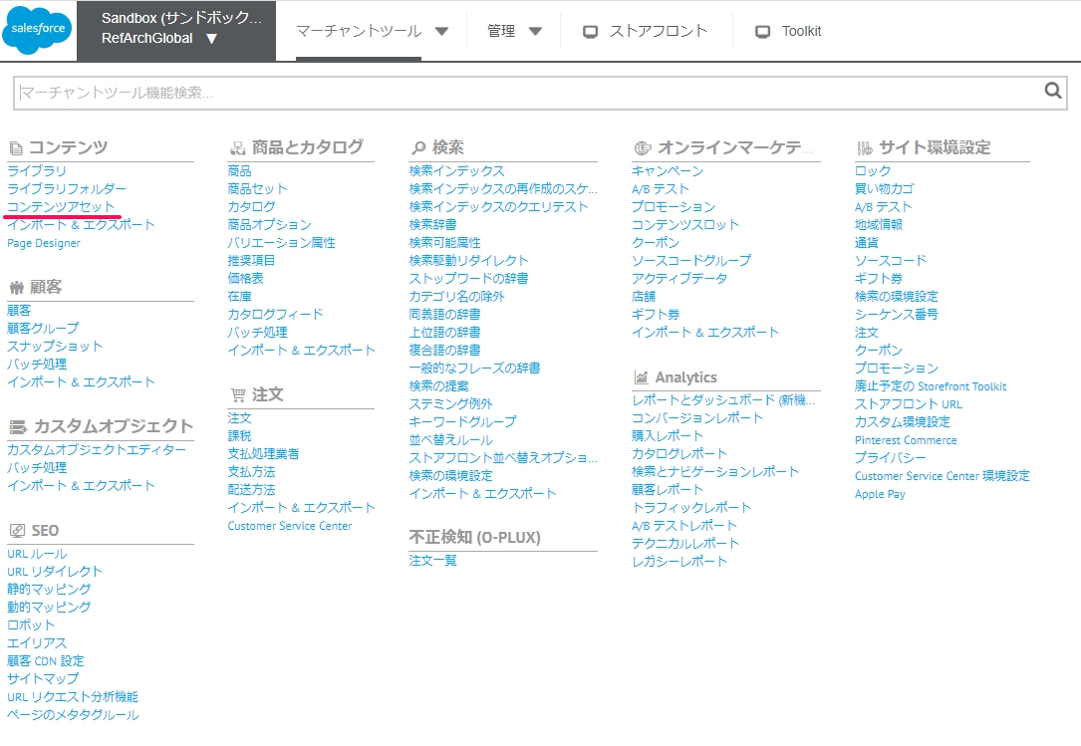
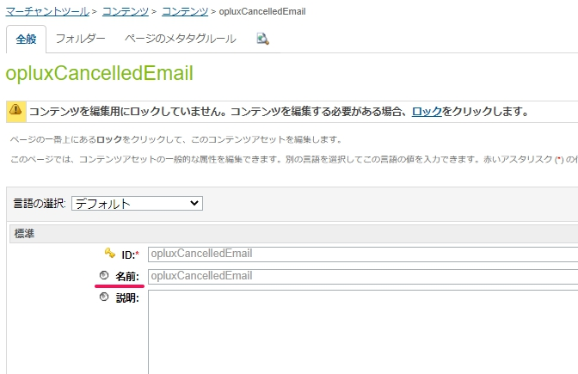
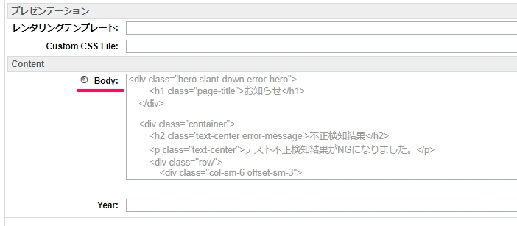
◇構成と設定画面｜マーチャントツール

 | ビジネスマネージャー > マーチャントツール > サイト環境設定 > カスタムサイト環境設定グループ > OpluxConfigs

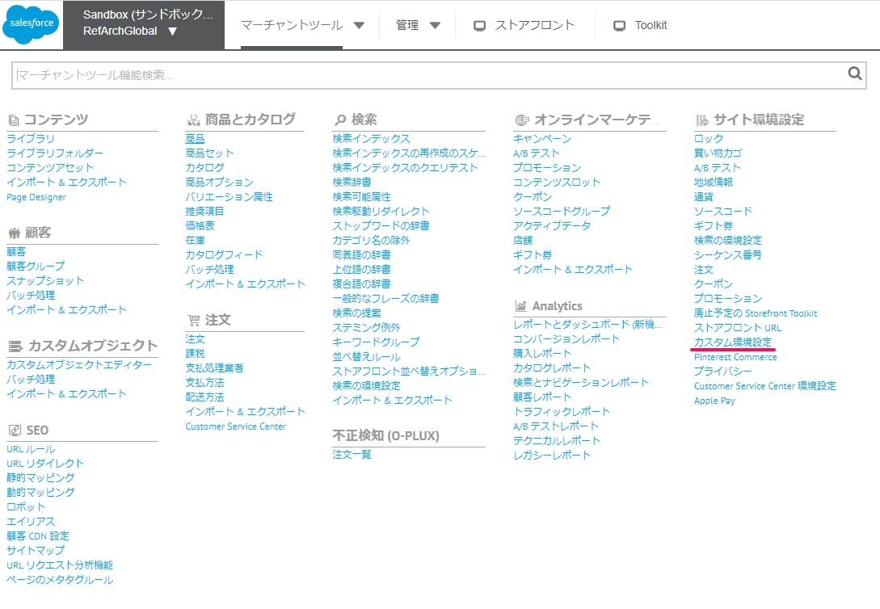
 |  |  |  |  |  | 名前 | 設定値 | 説明 | 備考
 |  |  |  |  |  | oplux_get_device_info_url |  | opluxから配布された値を設定します。
 |  |  |  |  |  | oplux_shop_id |  | O-PLUXで利用する加盟店様のIDを設定します。
 |  |  |  |  | ※Scenario 02 | oplux_order_status_for_api_error_limit | なし OK HOLD FAILED | チェックアウトで不正検知（イベント登録API）のリクエストのレスポンスが無く、リトライの上限を超えた場合、またエラーが返ってきたの場合の動作を制御する設定です。 デフォルトは「OK」です。 「なし」の場合は「OK」と同じ動きをします。 | OK：注文が完了し、注文データが連携されます。 HOLD：注文が完了しますが、保留（注文データ未連携）となります。 FAILED：注文は完了せずエラー画面に遷移します。
 |  |  |  |  | ※Scenario 01 | oplux_order_status_for_review_hold | なし OK HOLD FAILED | 審査結果がREVIEW/HOLDの場合の動作を制御する設定です。 デフォルトは「HOLD」です。 「なし」の場合は「HOLD」と同じ動きをします。 | OK：注文が完了し、注文データが連携されます。 HOLD：注文が完了しますが、保留（注文データ未連携）となります。 FAILED：注文は完了せずエラー画面に遷移します。
 |  |  |  |  |  | oplux_application_id |  | 接続元ID（シグネチャ生成に使用）を設定します。
 |  |  |  |  |  | oplux_secret_access_id |  | opluxから配布された値を設定します。
 |  |  |  |  | ※Scenario 10 | oplux_run_background_job | なし はい いいえ | 目視審査サービスを使用するかどうかの設定です。 デフォルトは「いいえ」です。 「なし」の場合は「いいえ」と同じ動きをします。 | はい：目視審査（イベント取得API）の定期バッチが実行されます。 いいえ：目視審査（イベント取得API）の定期バッチは実行されません。
 |  |  |  |  |  | ※値を変更して機能テストする対象になります。

 | ビジネスマネージャー > マーチャントツール > 注文 > 支払い方法

 |  | SFCCの決済種別に対して、O-PLUXに連携（イベント登録API）する「model_id」と「決済方法」の紐付けを設定します。
 |  | oplux_model_id
 |  | oplux_payment_method



 | ビジネスマネージャー > マーチャントツール > コンテンツ > コンテンツアセット

 |  | コンテンツアセットID | 名前 | 説明
 |  | opluxEventNG | opluxEventNG | 自動審査（イベント登録API）の結果がNGの場合に遷移するエラー画面で表示するメッセージを設定します。 Body：エラーメッセージ
 |  | opluxCancelledEmail | opluxCancelledEmail | 自動審査（イベント登録API）、目視審査（イベント取得API）の結果がNGになった場合に送信する、注文キャンセルメールの「件名」と「本文」を設定します。 導入手順書を参考にコンテンツアセットに追加してください。 名前：件名 Body：本文

Scenario 01
◇Scenario 01

 | □目的
 |  | oplux_order_status_for_review_holdの機能を検証します。
 |  | oplux_order_status_for_review_holdで設定された値を、チェックアウトのフローで確認します。
 |  | イベント登録APIの審査結果に対して、設定値（OK, HOLD, FAILED）で分岐する処理フローを確認します。

 | □関連情報
 |  | テスト対象の機能：oplux_order_status_for_review_hold
 |  | 設定箇所：ビジネスマネージャー > マーチャントツール > サイト環境設定 > カスタムサイト環境設定グループ > OpluxConfigs
 |  | テスト実行箇所：Storefront > チェックアウト

 | □Test Case

 |  |  | Case No | 事前設定 | 前提条件 | テスト手順 | 想定する結果 | EXPORTステータス | CONFIRMATIONステータス | 注文ステータス | Evidence
 |  |  | Case 01 | 「OK」に設定します。 | 「審査結果」が『REVIEW』で返されるユーザーで注文してください。 | 商品をカートに入れて、チェックアウトフローに進んでください。 | チェックアウトフローは最後まで進み、注文が完了します。 | Ready for Export | Confirmed | New/Open | Evidence _ステータス遷移
 |  |  | Case 02 | 「OK」に設定します。 | 「審査結果」が『HOLD』で返されるユーザーで注文してください。 | 商品をカートに入れて、チェックアウトフローに進んでください。 | チェックアウトフローは最後まで進み、注文が完了します。 | Ready for Export | Confirmed | New/Open | Evidence _ステータス遷移
 |  |  | Case 03 | 「OK」に設定します。 | 「審査結果」が『OK』で返されるユーザーで注文してください。 | 商品をカートに入れて、チェックアウトフローに進んでください。 | チェックアウトフローは最後まで進み、注文が完了します。 | Ready for Export | Confirmed | New/Open | Evidence _ステータス遷移
 |  |  | Case 04 | 「HOLD」に設定します。 | 「審査結果」が『REVIEW』で返されるユーザーで注文してください。 | 商品をカートに入れて、チェックアウトフローに進んでください。 | ステータスの制御で、注文データ連携の対象外となり、注文は保留状態になります | Not Exported | Not Confirmed | New/Open | Evidence _ステータス遷移
 |  |  | Case 05 | 「HOLD」に設定します。 | 「審査結果」が『HOLD』で返されるユーザーで注文してください。 | 商品をカートに入れて、チェックアウトフローに進んでください。 | ステータスの制御で、注文データ連携の対象外となり、注文は保留状態になります | Not Exported | Not Confirmed | New/Open | Evidence _ステータス遷移
 |  |  | Case 06 | 「HOLD」に設定します。 | 「審査結果」が『OK』で返されるユーザーで注文してください。 | 商品をカートに入れて、チェックアウトフローに進んでください。 | チェックアウトフローは最後まで進み、注文が完了します。 | Ready for Export | Confirmed | New/Open | Evidence _ステータス遷移
注文は作成されない
 |  |  | Case 07 | 「FAILED」に設定します。 | 「審査結果」が『REVIEW』で返されるユーザーで注文してください。 | 商品をカートに入れて、チェックアウトフローに進んでください。 | チェックアウトフローはエラー画面の遷移されます。 | Not Exported | Not Confirmed | Cancelled | Evidence _ステータス遷移
 |  |  | Case 08 | 「FAILED」に設定します。 | 「審査結果」が『HOLD』で返されるユーザーで注文してください。 | 商品をカートに入れて、チェックアウトフローに進んでください。 | チェックアウトフローはエラー画面の遷移されます。 | Not Exported | Not Confirmed | Cancelled | Evidence _ステータス遷移
 |  |  | Case 09 | 「FAILED」に設定します。 | 「審査結果」が『OK』で返されるユーザーで注文してください。 | 商品をカートに入れて、チェックアウトフローに進んでください。 | チェックアウトフローは最後まで進み、注文が完了します。 | Ready for Export | Confirmed | New/Open | Evidence _ステータス遷移
 |  |  | Case 10 | 「なし」に設定します。 | 「審査結果」が『REVIEW』で返されるユーザーで注文してください。 | 商品をカートに入れて、チェックアウトフローに進んでください。 | ステータスの制御で、注文データ連携の対象外となり、注文は保留状態になります | Not Exported | Not Confirmed | New/Open | Evidence _ステータス遷移
 |  |  | Case 11 | 「なし」に設定します。 | 「審査結果」が『HOLD』で返されるユーザーで注文してください。 | 商品をカートに入れて、チェックアウトフローに進んでください。 | ステータスの制御で、注文データ連携の対象外となり、注文は保留状態になります | Not Exported | Not Confirmed | New/Open | Evidence _ステータス遷移
 |  |  | Case 12 | 「なし」に設定します。 | 「審査結果」が『OK』で返されるユーザーで注文してください。 | 商品をカートに入れて、チェックアウトフローに進んでください。 | チェックアウトフローは最後まで進み、注文が完了します。 | Ready for Export | Confirmed | New/Open | Evidence _ステータス遷移

Scenario 02
◇Scenario 02

 | □目的
 |  | oplux_order_status_for_api_error_limitの機能を検証します。
 |  | oplux_order_status_for_api_error_limitで設定された値を、チェックアウトのフローで確認します。
 |  | イベント登録APIの審査結果に対して、設定値（OK, HOLD, FAILED）で分岐する処理フローを確認します。

 | □関連情報
 |  | テスト対象の機能：oplux_order_status_for_api_error_limit
 |  | 設定箇所：ビジネスマネージャー > マーチャントツール > サイト環境設定 > カスタムサイト環境設定グループ > OpluxConfigs
 |  | テスト実行箇所：Storefront > チェックアウト

 | □Test Case

 |  |  | Case No | 事前設定 | 前提条件 | テスト手順 | 想定する結果 | EXPORTステータス | CONFIRMATIONステータス | 注文ステータス | Evidence
 |  |  | Case 01 | 「OK」に設定します。 | イベント登録APIのレスポンス「処理結果」が『error』になるように、環境をセッティングしてください。 | 商品をカートに入れて、チェックアウトフローに進んでください。 | チェックアウトフローは最後まで進み、注文が完了します。 | Ready for Export | Confirmed | New/Open | Evidence _ステータス遷移
 |  |  | Case 02 | 「OK」に設定します。 | イベント登録APIのレスポンスが返されない状態に、環境をセッティングしてください。 | 商品をカートに入れて、チェックアウトフローに進んでください。 | チェックアウトフローは最後まで進み、注文が完了します。 | Ready for Export | Confirmed | New/Open | Evidence _ステータス遷移
 |  |  | Case 03 | 「OK」に設定します。 | イベント登録APIのレスポンス「処理結果」が『success』になるように、環境をセッティングしてください。 | 商品をカートに入れて、チェックアウトフローに進んでください。 | チェックアウトフローは最後まで進み、注文が完了します。 | Ready for Export | Confirmed | New/Open | Evidence _ステータス遷移
 |  |  | Case 04 | 「HOLD」に設定します。 | イベント登録APIのレスポンス「処理結果」が『error』になるように、環境をセッティングしてください。 | 商品をカートに入れて、チェックアウトフローに進んでください。 | ステータスの制御で、注文データ連携の対象外となり、注文は保留状態になります | Not Exported | Not Confirmed | New/Open | Evidence _ステータス遷移
 |  |  | Case 05 | 「HOLD」に設定します。 | イベント登録APIのレスポンス返されない状態に、環境をセッティングしてください。 | 商品をカートに入れて、チェックアウトフローに進んでください。 | ステータスの制御で、注文データ連携の対象外となり、注文は保留状態になります | Not Exported | Not Confirmed | New/Open | Evidence _ステータス遷移
 |  |  | Case 06 | 「HOLD」に設定します。 | イベント登録APIのレスポンス「処理結果」が『success』になるように、環境をセッティングしてください。 | 商品をカートに入れて、チェックアウトフローに進んでください。 | チェックアウトフローは最後まで進み、注文が完了します。 | Ready for Export | Confirmed | New/Open | Evidence _ステータス遷移
注文は作成されない
 |  |  | Case 07 | 「FAILED」に設定します。 | イベント登録APIのレスポンス「処理結果」が『error』になるように、環境をセッティングしてください。 | 商品をカートに入れて、チェックアウトフローに進んでください。 | チェックアウトフローはエラー画面の遷移されます。 | Not Exported | Not Confirmed | Cancelled | Evidence _ステータス遷移
 |  |  | Case 08 | 「FAILED」に設定します。 | イベント登録APIのレスポンスが返されない状態に、環境をセッティングしてください。 | 商品をカートに入れて、チェックアウトフローに進んでください。 | チェックアウトフローはエラー画面の遷移されます。 | Not Exported | Not Confirmed | Cancelled | Evidence _ステータス遷移
 |  |  | Case 09 | 「FAILED」に設定します。 | イベント登録APIのレスポンス「処理結果」が『success』になるように、環境をセッティングしてください。 | 商品をカートに入れて、チェックアウトフローに進んでください。 | チェックアウトフローは最後まで進み、注文が完了します。 | Ready for Export | Confirmed | New/Open | Evidence _ステータス遷移
 |  |  | Case 10 | 「なし」に設定します。 | イベント登録APIのレスポンス「処理結果」が『error』になるように、環境をセッティングしてください。 | 商品をカートに入れて、チェックアウトフローに進んでください。 | ステータスの制御で、注文データ連携の対象外となり、注文は保留状態になります | Not Exported | Not Confirmed | New/Open | Evidence _ステータス遷移
 |  |  | Case 11 | 「なし」に設定します。 | イベント登録APIのレスポンスが返されない状態に、環境をセッティングしてください。 | 商品をカートに入れて、チェックアウトフローに進んでください。 | ステータスの制御で、注文データ連携の対象外となり、注文は保留状態になります | Not Exported | Not Confirmed | New/Open | Evidence _ステータス遷移
 |  |  | Case 12 | 「なし」に設定します。 | イベント登録APIのレスポンス「処理結果」が『success』になるように、環境をセッティングしてください。 | 商品をカートに入れて、チェックアウトフローに進んでください。 | チェックアウトフローは最後まで進み、注文が完了します。 | Ready for Export | Confirmed | New/Open | Evidence _ステータス遷移

Scenario 16
◇Scenario 16

 | □目的
 |  | レスポンスエラーのハンドリング

 | □関連情報
 |  | テスト対象の機能①： | イベント登録API
 |  | テスト実行箇所： | Storefront > チェックアウト
 |  |  | 不正検知設定 > 注文一覧

 |  | テスト対象の機能②： | イベント更新API
 |  | テスト実行箇所： | 不正検知設定 > 注文一覧

 |  | テスト対象の機能③： | イベント取得API
 |  | テスト実行箇所： | バッチ処理フロー

 | □Test Case

 |  | Case No | エラーコード |  | テスト手順 | 想定する結果 | テスト結果
 |  | Case 01 | 500 | イベントAPIのURLを誤ったものに設定し、エラーになるようにする | 商品をカートに入れて、チェックアウトフローに進んでください。 | SFCCサービスのStatusがERRORになります。「エラー詳細」に、API連携値の「処理時間」「エラーコード」「エラーメッセージ」が保存されます。 | ①HTTPエラーコードが200の場合： 「エラー詳細」に、API連携値の「処理時間」+ OPLUXのレスポンスにある「エラーメッセージ」が保存されます。 ②HTTPエラーコードが200ではない場合： 「エラー詳細」に、API連携値の「処理時間」+ HTTPの 「エラーコード」+「エラーメッセージ」が保存されます。 ③ソースコードのexceptionが発生される場合： 「エラー詳細」に、API連携値の「処理時間」+ exceptionの「エラーメッセージ」が保存されます。
 |  | Case 02 | 403 | イベントAPIの認証用シグネチャを正常に設定し、エラーになるようにする | 商品をカートに入れて、チェックアウトフローに進んでください。 | SFCCサービスのStatusがERRORになります。「エラー詳細」に、API連携値の「処理時間」「エラーコード」「エラーメッセージ」が保存されます。
 |  | Case 03 | 200 | SFCCサービスをMOCKモードに設定して、エラーをテストするためMOCKデータを利用する。 | 商品をカートに入れて、チェックアウトフローに進んでください。 | SFCCサービスのStatusがOKになりますが、イベントAPIのレスポンスが<result>20</result>になります。「エラー詳細」に、API連携値の「処理時間」「エラーコード」「エラーメッセージ」が保存されます。
 |  | Case 04 | 500 | イベントAPIのURLを誤ったものに設定し、エラーになるようにする | 不正検知設定 > 注文一覧にある再審査機能を利用してください | SFCCサービスのStatusがERRORになります。「エラー詳細」に、API連携値の「処理時間」「エラーコード」「エラーメッセージ」が保存されます。
 |  | Case 05 | 403 | イベントAPIの認証用シグネチャを正常に設定し、エラーになるようにする | 不正検知設定 > 注文一覧にある再審査機能を利用してください | SFCCサービスのStatusがERRORになります。「エラー詳細」に、API連携値の「処理時間」「エラーコード」「エラーメッセージ」が保存されます。
 |  | Case 06 | 200 | SFCCサービスをMOCKモードに設定して、エラーをテストするためMOCKデータを利用する。 | 不正検知設定 > 注文一覧にある再審査機能を利用してください | SFCCサービスのStatusがOKになりますが、イベントAPIのレスポンスが<result>20</result>になります。「エラー詳細」に、API連携値の「処理時間」「エラーコード」「エラーメッセージ」が保存されます。
 |  | Case 07 | 500 | イベントAPIのURLを誤ったものに設定し、エラーになるようにする | 不正検知設定 > 注文一覧にある目視審査・ブラック登録機能等を利用してください。 | SFCCサービスのStatusがERRORになります。「エラー詳細」に、API連携値の「処理時間」「エラーコード」「エラーメッセージ」が保存されます。
 |  | Case 08 | 403 | イベントAPIの認証用シグネチャを正常に設定し、エラーになるようにする | 不正検知設定 > 注文一覧にある目視審査・ブラック登録機能等を利用してください。 | SFCCサービスのStatusがERRORになります。「エラー詳細」に、API連携値の「処理時間」「エラーコード」「エラーメッセージ」が保存されます。
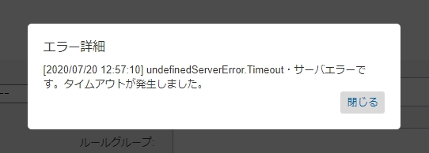
 |  | Case 09 | 200 | SFCCサービスをMOCKモードに設定して、エラーをテストするためMOCKデータを利用する。 | 不正検知設定 > 注文一覧にある目視審査・ブラック登録機能等を利用してください。 | SFCCサービスのStatusがOKになりますが、イベントAPIのレスポンスが<result>20</result>になります。「エラー詳細」に、API連携値の「処理時間」「エラーコード」「エラーメッセージ」が保存されます。
 |  | Case 10 | 500 | イベントAPIのURLを誤ったものに設定し、エラーになるようにする | 目視審査結果取得のバッチを利用してください。 | SFCCサービスのStatusがERRORになります。「エラー詳細」に、API連携値の「処理時間」「エラーコード」「エラーメッセージ」が保存されます。
 |  | Case 11 | 403 | イベントAPIの認証用シグネチャを正常に設定し、エラーになるようにする | 目視審査結果取得のバッチを利用してください。 | SFCCサービスのStatusがERRORになります。「エラー詳細」に、API連携値の「処理時間」「エラーコード」「エラーメッセージ」が保存されます。
 |  | Case 12 | 200 | SFCCサービスをMOCKモードに設定して、エラーをテストするためMOCKデータを利用する。 | 目視審査結果取得のバッチを利用してください。 | SFCCサービスのStatusがOKになりますが、イベントAPIのレスポンスが<result>20</result>になります。「エラー詳細」に、API連携値の「処理時間」「エラーコード」「エラーメッセージ」が保存されます。
 |  | Case 13 | その他 | SFCCサービスをMOCKモードに設定して、エラーをテストするためMOCKデータを利用する。 | 不正検知設定 > 注文一覧にある再審査機能を利用してください | SFCCサービスのStatusがERRORになります。「エラー詳細」に、API連携値の「処理時間」「エラーコード」「エラーメッセージ」が保存されます。

ステータス遷移
O-PLUXの結果に対するSFCCのステータス状態

イベント登録API（チェックアウト） |  |  |  |  |  |  |  |  |  | イベント取得 | イベント登録 |  |  |  |  |  | イベント更新API
 |  |  |  | ※JOBの実行間隔は、事業者毎に異なります。 |  |  |  |  |  | Oplux_GetEventInfo |  |  |  |  |  | ※JOBの実行間隔は、事業者毎に異なります。
O-PLUX |  |  |  | SFCC |  |  |  |  | 説明 | O-PLUX |  | SFCC |  |  |  |  | O-PLUX | SFCC
処理結果 | 自動審査結果 | oplux_order_status_for_api_error_limit 20:error、レスポンス無しの場合の制御 | oplux_order_status_for_review_hold 審査結果がREVIEW/HOLDの場合の制御 | 注文データ連携 JOB | status | confirmationStatus | exportStatus | 注文の状態 |  | 目視審査 JOB | 再審査 自動審査 | status | confirmationStatus | exportStatus | 注文の状態 | 注文データ連携 JOB | 目視審査 手動更新 | status | confirmationStatus | exportStatus | 注文の状態 | Test Case No
レスポンス無し/20:error | - | OK：注文完了、注文データ連携OK | - | 未 | NEW/OPEN | CONFIRMED | EXPORT_READY | 注文データ連携前（連携対象） | 「レスポンス無し/20:error 」→ 注文完了、注文データ連携OK。注文データ未連携。 ・イベントID未取得状態。 ・注文データ連携前なので、再審査（自動審査）の結果を反映する事が可能。 ・注文データ連携前の状態であれば、目視審査の手動更新が可能。 ・注文キャンセルになったものは、目視審査の手動更新は不可。 | - | OK | NEW/OPEN | CONFIRMED | EXPORT_READY | 注文データ連携前（連携対象） | 未 | OK | NEW/OPEN | CONFIRMED | EXPORT_READY | 注文連携前(連携対象) | 03
 |  |  |  |  |  |  |  |  |  |  |  |  |  |  |  |  | NG | CANCELLED | CONFIRMED | EXPORT_READY | 注文キャンセル | 04
 |  |  |  |  |  |  |  |  |  |  |  |  |  |  |  |  | HOLD | NEW/OPEN | NOT_CONFIRMED | NOT_EXPORTED | 注文保留 | 05
 |  |  |  |  |  |  |  |  |  |  |  |  |  |  |  | 連携 | OK | - | - | - | - | 06
太字は、ボタンが有効な状態。
太字じゃないのは、ボタンが無効の状態。
「-」は、ボタンが非表示の状態。
 |  |  |  |  |  |  |  |  |  |  |  |  |  |  |  |  | NG
 |  |  |  |  |  |  |  |  |  |  |  |  |  |  |  |  | HOLD
 |  |  |  |  |  |  |  |  |  |  | NG | CANCELLED | CONFIRMED | EXPORT_READY | 注文キャンセル | - | OK | - | - | - | - | 07
 |  |  |  |  |  |  |  |  |  |  |  |  |  |  |  |  | NG
 |  |  |  |  |  |  |  |  |  |  |  |  |  |  |  |  | HOLD
 |  |  |  |  |  |  |  |  |  |  | REVIEW/HOLD | NEW/OPEN | NOT_CONFIRMED | NOT_EXPORTED | 注文データ連携保留 | 未/連携 | OK | NEW/OPEN | CONFIRMED | EXPORT_READY | 注文連携前(連携対象) | 09
 |  |  |  |  |  |  |  |  |  |  |  |  |  |  |  |  | NG | CANCELLED | NOT_CONFIRMED | NOT_EXPORTED | 注文キャンセル | 10
 |  |  |  |  |  |  |  |  |  |  |  |  |  |  |  |  | HOLD | NEW/OPEN | NOT_CONFIRMED | NOT_EXPORTED | 注文保留 | 11
 |  |  |  | 連携 | NEW/OPEN | CONFIRMED | EXPORTED | 注文データ連携済み | 「レスポンス無し/20:error 」→ 注文完了、注文データ連携OK。注文データ連携済み。 ・イベントID未取得状態。 ・注文データが連携済みなので、再審査の結果を反映する事は不可。目視審査も同様。 | - | OK | NEW/OPEN | CONFIRMED | EXPORTED | 注文データ連携済み | - | OK | - | - | - | - | 13
 |  |  |  |  |  |  |  |  |  |  | NG | NEW/OPEN | CONFIRMED | EXPORTED |  |  | NG |  |  |  |  | 14
 |  |  |  |  |  |  |  |  |  |  | REVIEW/HOLD | NEW/OPEN | CONFIRMED | EXPORTED |  |  | HOLD |  |  |  |  | 15
 |  | HOLD：注文完了、注文データ連携保留 | - | 未/連携 | NEW/OPEN | NOT_CONFIRMED | NOT_EXPORTED | 注文データ連携保留 | 「レスポンス無し/20:error 」→ 注文完了、注文データ連携保留。 ・イベントID未取得状態。 ・注文保留状態なので、注文データ連携の対象外。 ・注文データ連携前なので、再審査（自動審査）の結果を反映する事が可能。 ・注文データ連携前の状態であれば、目視審査手動更新が可能。 ・注文キャンセルになったものは、目視審査の手動更新は不可。 | - | OK | NEW/OPEN | CONFIRMED | EXPORT_READY | 注文データ連携前（連携対象） | 未 | OK | NEW/OPEN | CONFIRMED | EXPORT_READY | 注文連携前(連携対象) | 18
 |  |  |  |  |  |  |  |  |  |  |  |  |  |  |  |  | NG | CANCELLED | CONFIRMED | EXPORT_READY | 注文キャンセル | 19
 |  |  |  |  |  |  |  |  |  |  |  |  |  |  |  |  | HOLD | NEW/OPEN | NOT_CONFIRMED | NOT_EXPORTED | 注文保留 | 20
 |  |  |  |  |  |  |  |  |  |  |  |  |  |  |  | 連携 | OK | - | - | - | - | 21
 |  |  |  |  |  |  |  |  |  |  |  |  |  |  |  |  | NG
 |  |  |  |  |  |  |  |  |  |  |  |  |  |  |  |  | HOLD
 |  |  |  |  |  |  |  |  |  |  | NG | CANCELLED | NOT_CONFIRMED | NOT_EXPORTED | 注文キャンセル | - | OK | - | - | - | - | 22
 |  |  |  |  |  |  |  |  |  |  |  |  |  |  |  |  | NG
 |  |  |  |  |  |  |  |  |  |  |  |  |  |  |  |  | HOLD
 |  |  |  |  |  |  |  |  |  |  | REVIEW/HOLD | NEW/OPEN | NOT_CONFIRMED | NOT_EXPORTED | 注文データ連携保留 | 未/連携 | OK | NEW/OPEN | CONFIRMED | EXPORT_READY | 注文連携前(連携対象) | 24
 |  |  |  |  |  |  |  |  |  |  |  |  |  |  |  |  | NG | CANCELLED | NOT_CONFIRMED | NOT_EXPORTED | 注文キャンセル | 25
 |  |  |  |  |  |  |  |  |  |  |  |  |  |  |  |  | HOLD | NEW/OPEN | NOT_CONFIRMED | NOT_EXPORTED | 注文保留 | 26
 |  | FAILED：エラー画面に遷移 | - | 未/連携 | FAILED | NOT_CONFIRMED | NOT_EXPORTED | 注文失敗 | 再審査（自動審査）の対象外 | - | - | - | - | - | - | - | - | - | - | - | - | 27
10:succes | OK | - | - | 未 | NEW/OPEN | CONFIRMED | EXPORT_READY | 注文データ連携前（連携対象） | 自動審査「OK」、注文データ連携前。 ・注文データ連携前の状態であれば、目視審査を手動更新する事が可能。 | - | - | - | - | - | - | 未 | OK | NEW/OPEN | CONFIRMED | EXPORT_READY | 注文連携前(連携対象) | 29
 |  |  |  |  |  |  |  |  |  |  |  |  |  |  |  |  | NG | CANCELLED | CONFIRMED | EXPORT_READY | 注文キャンセル | 30
 |  |  |  |  |  |  |  |  |  |  |  |  |  |  |  |  | HOLD | NEW/OPEN | NOT_CONFIRMED | NOT_EXPORTED | 注文保留 | 31
 |  |  |  |  |  |  |  |  |  |  |  |  |  |  |  | 連携 | OK | - | - | - | - | 32
 |  |  |  |  |  |  |  |  |  |  |  |  |  |  |  |  | NG
 |  |  |  |  |  |  |  |  |  |  |  |  |  |  |  |  | HOLD
 |  |  |  | 連携 | NEW/OPEN | CONFIRMED | EXPORTED | 注文データ連携済み | 自動審査「OK」、注文データ連携済み。 ・注文データが連携済みなので、目視審査の手動更新は不可。 | - | - | - | - | - | - | - | OK | - | - | - | - | 32
 |  |  |  |  |  |  |  |  |  |  |  |  |  |  |  |  | NG
 |  |  |  |  |  |  |  |  |  |  |  |  |  |  |  |  | HOLD
 | REVIEW/HOLD | - | OK：注文完了、注文データ連携OK | 未 | NEW/OPEN | CONFIRMED | EXPORT_READY | 注文データ連携前（連携対象） | 自動審査「REVIEW/HOLD」。注文完了、注文データ連携OK。注文データ未連携。 ・注文データ連携前の状態であれば、目視審査の結果を反映する事が可能。 ・注文キャンセルになったものは、目視審査の手動更新は不可。 | - | - | - | - | - | - | - | OK | NEW/OPEN | CONFIRMED | EXPORT_READY | 注文連携前(連携対象) | 34
 |  |  |  |  |  |  |  |  |  |  |  |  |  |  |  |  | NG | CANCELLED | CONFIRMED | EXPORT_READY | 注文キャンセル | 35
 |  |  |  |  |  |  |  |  |  |  |  |  |  |  |  |  | HOLD | NEW/OPEN | NOT_CONFIRMED | NOT_EXPORTED | 注文保留 | 36
 |  |  |  | 連携 | NEW/OPEN | CONFIRMED | EXPORTED | 注文データ連携済み | 自動審査「REVIEW/HOLD」。注文完了、注文データ連携OK。注文データ連携済み。 ・注文データが連携済みなので、目視審査の手動更新は不可。 | - | - | - | - | - | - | - | OK | - | - | - | - | 37
 |  |  |  |  |  |  |  |  |  |  |  |  |  |  |  |  | NG
 |  |  |  |  |  |  |  |  |  |  |  |  |  |  |  |  | HOLD
 |  |  | HOLD：注文完了、注文データ連携保留 | 未/連携 | NEW/OPEN | NOT_CONFIRMED | NOT_EXPORTED | 注文データ連携保留 | 自動審査「REVIEW/HOLD」。注文完了、注文データ連携保留。 ・注文保留状態なので、注文データ連携の対象外。 ・目視審査JOBの対象。 （注文データ連携前なので、目視審査JOBの結果を反映する事が可能。） ・注文データ連携前の状態であれば、目視審査の手動更新が可能。 ・注文キャンセルになったものは、目視審査の手動更新は不可。 | OK | - | NEW/OPEN | CONFIRMED | EXPORT_READY | 注文データ連携前（連携対象） | 未 | OK | NEW/OPEN | CONFIRMED | EXPORT_READY | 注文連携前(連携対象) | 40
 |  |  |  |  |  |  |  |  |  |  |  |  |  |  |  |  | NG | CANCELLED | CONFIRMED | EXPORT_READY | 注文キャンセル | 41
 |  |  |  |  |  |  |  |  |  |  |  |  |  |  |  |  | HOLD | NEW/OPEN | NOT_CONFIRMED | NOT_EXPORTED | 注文保留 | 42
 |  |  |  |  |  |  |  |  |  |  |  |  |  |  |  | 連携 | OK | - | - | - | - | 43
 |  |  |  |  |  |  |  |  |  |  |  |  |  |  |  |  | NG
 |  |  |  |  |  |  |  |  |  |  |  |  |  |  |  |  | HOLD
 |  |  |  |  |  |  |  |  |  | NG | - | CANCELLED | NOT_CONFIRMED | NOT_EXPORTED | 注文キャンセル | - | OK | - | - | - | - | 44
 |  |  |  |  |  |  |  |  |  |  |  |  |  |  |  |  | NG
 |  |  |  |  |  |  |  |  |  |  |  |  |  |  |  |  | HOLD
 |  |  |  |  |  |  |  |  |  | HOLD | - | NEW/OPEN | NOT_CONFIRMED | NOT_EXPORTED | 注文保留 | 未/連携 | OK | NEW/OPEN | CONFIRMED | EXPORT_READY | 注文連携前(連携対象) | 46
 |  |  |  |  |  |  |  |  |  |  |  |  |  |  |  |  | NG | CANCELLED | NOT_CONFIRMED | NOT_EXPORTED | 注文キャンセル | 47
 |  |  |  |  |  |  |  |  |  |  |  |  |  |  |  |  | HOLD | NEW/OPEN | NOT_CONFIRMED | NOT_EXPORTED | 注文保留 | 48
 |  |  | FAILED：エラー画面に遷移 | 未/連携 | FAILED | NOT_CONFIRMED | NOT_EXPORTED | 注文失敗 | 目視審査の手動更新は不可。 | - | - | - | - | - | - | - | OK | - | - | - | - | 49
 |  |  |  |  |  |  |  |  |  |  |  |  |  |  |  |  | NG
 |  |  |  |  |  |  |  |  |  |  |  |  |  |  |  |  | HOLD
 | NG | - | - | 未/連携 | FAILED | NOT_CONFIRMED | NOT_EXPORTED | 注文失敗 | 目視審査の手動更新は不可。 | - | - | - | - | - | - | - | OK | - | - | - | - | 50
 |  |  |  |  |  |  |  |  |  |  |  |  |  |  |  |  | NG
 |  |  |  |  |  |  |  |  |  |  |  |  |  |  |  |  | HOLD

